接口
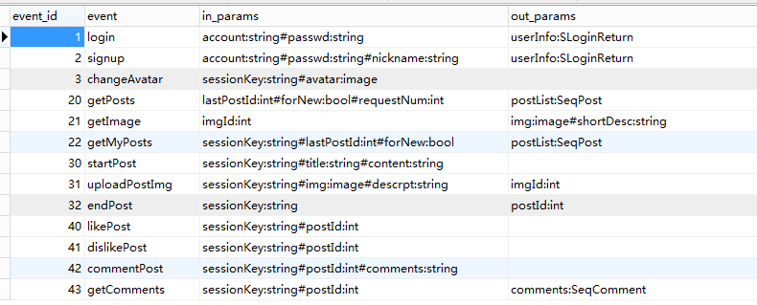
接口Rmi中间文件为Cpp/Workspace/config/data/t_event_config.json
event_id | 一个唯一的ID
name | 方法名称
inParams | 入参，接客服端传给服务端的数据
outParams | 出参，即服务端会传给客户端的数据

自动生成的C++文件为Cpp/Server/WebServerApp/Rmi/RmiServer.h

自动生成的Java文件为Java/Serialize/src/rmi/client/RmiClient.java
这个文件是接口的客户端。
RmiClient的所有静态method就对应t_event_config.json所声明的所有方法。
每个method对应一个static abstract inner class。
如RmiClient.login方法对应RmiClient.LoginCallback类
RmiClient.login的第一个参数就是RmiClient.LoginCallback的具体自子类的对象
每个Callback类都定义了onResponse, onError, onTimeout三个抽象方法。
子类实现着三个抽象方法，实现自己的逻辑。
onResponse表示服务端处理请求成功
onError表示出现错误
onTimeout表示超时

